Hoja1
 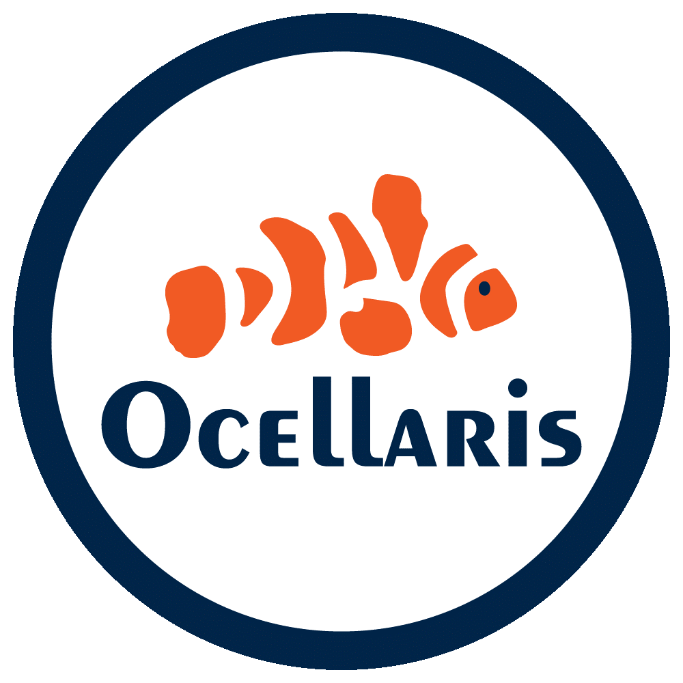 FORMATO DE HABILIDADES
Nombre: | Alejandro Serrano Teran | Fecha de evaluación: | 30 de Octubre del 2025
Edad: | 25 | Estado civil: | Soltero | Reside: Zitácuaro, Michoacán (disponibilidad para cambiar de residencia a CDMX)
Puesto Ev.: | Diseñador web | Salario ofrecido: | (Pendiente por la empresa) | Bateria aplicada: Cleaver
Evaluador: |  | JASPI S.A. DE C.V.
Perfil de trabajo según la psicometria
HABILIDADES Y COMPETENCIAS |  |  |  | COMENTARIOS
Minimo | 1%-100%
WordPress | 60% | Instalación, configuración y personalización de temas y plugins.
HTML5 | 90% | Dominio en estructuración de sitios y aplicaciones web.
CSS3 | 85% | Maquetación y diseño responsivo, animaciones y estilos modernos.
JAVASCRIPT | 80% | Interactividad, funciones, eventos y manejo del DOM.
BOOTSTRAP | 75% | Uso para diseño rápido y adaptable a móviles.
PHP | 70% | Conexión con bases de datos y creación de backend básico.
FRAMEWORKS | 65% | Familiarizado con React y su ecosistema.
NODE.JS | 70% | Implementación de servidores simples y APIs.
BASE DE DATOS | 70% | Diseño de tablas, consultas CRUD y conexión desde backend.
APIs REST | 75% | Integración y desarrollo básico de endpoints.
GITHUB. GITLAB | 85% | Control de versiones, ramas y despliegues.
DEBUGGING | 80% | Identificación y corrección de errores en código.
CONOCIMIENTO DE DESPLEGUE EN LA NUBE | 65% |  |  | Publicación en Vercel y Render.

TESTING BASICO |  | Autodidacta |  | Autodidacta, aprendiendo metodologías de prueba.
OPTIMIZACION WEB |  | Inicativa |  | Iniciativa para mejorar tiempos de carga y SEO.
Adaptabilidad |  | Seguir instrucciones |  | Capacidad para seguir instrucciones y ajustarme a nuevos entornos.
Pensamiento crítico |  | Planificación |  | Planificación antes de ejecutar proyectos.
Liderazgo |  | Comunicaicón |  | Comunicación clara y trabajo colaborativo.
Atención al detalle |  | Multitareas |  | Precisión y manejo de múltiples tareas.
Retroalimentación |  | Apego a las normas |  | Acepto sugerencias para mejorar continuamente.
Tolerancia |  | Sociabilidad |  | Sociabilidad y paciencia en trabajo en equipo.
Atención y concentración |  | Motivación |  | Motivación y enfoque en resultados.
Algun otro lenguaje o habilidad que conozca | * Python (nivel básico-intermedio) * Manejo de APIs y despliegue web con Vercel / Render. * Experiencia en proyectos personales full stack.

